INNTEKTER
2026-03-05 | Beregning av inntekter nye studier eller økt opptak (heltid, oppstart høst)
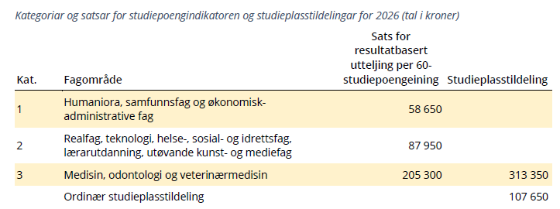
 | KD-satser 2026 | Resultatbasert uttelling |  | studie-
 | Finansieringskategori | 1 | 2 | plass
 | Beløp per SPE | 58,650 | 87,950 | 107,650
 | 1 SPE= 60 studiepoeng. Alle OSloMets studier er i kategori 1 eller 2
 |  | Fyll ut i gule celler

 | Studieprogram, navn:
 | Studieprogram, type: |  |  |  |  | Velg fra nedtrekksmeny
 | Studieprogram antall år | #N/A

 | Finansieringskategori: (1 eller 2)
 | Studieplasstildeling: (JA eller NEI) |  | Skriv JA hvis nye studieplasser med midler fra KD
 | Antall nye studieplasser |  | Per kull -hvis det er nye studieplasser med midler fra KD
 | Antall nye studenter |  | Antall møtt første studieår
 | Antall studiepoeng per student per år |  | Dette skal inkludere hensyn til frafall (uten frafall ville det vært 60)
 | Oppstart år (høstsemester)

 | Uttelling per SPE
 | Antall SPE (alle kull) | #N/A
 | Studieplasstildeling, beløp per plass
 |  | #VALUE! | -

 | 0 | Per år (fullt etablert)
 | SUM INNTEKTER | #VALUE!

 | Per år i etableringsårene:
 | INNTEKTER | 0 | 1 | 2 | 3 | 4 | 5 | 6 | 7 | 8
 | 0 |  |  | #N/A | #N/A | #N/A | #N/A | #N/A | #N/A | #N/A
 | % |  |  | #N/A | #N/A | #N/A | #N/A | #N/A | #N/A | #N/A

Stillingskategori og FoU-tid
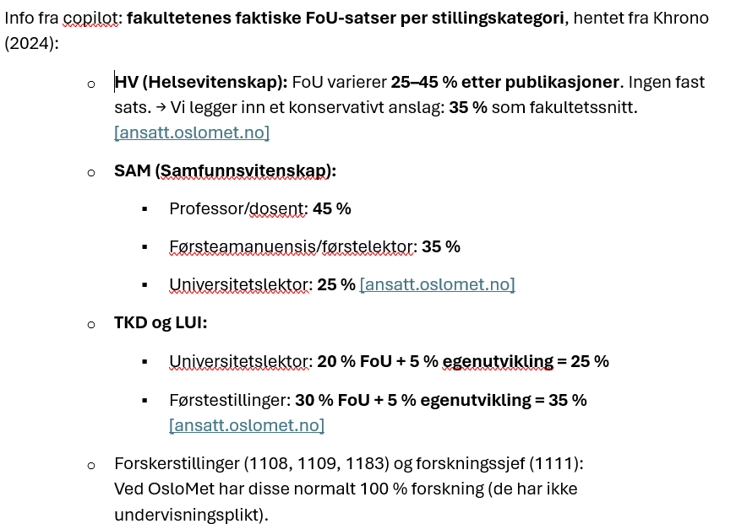
FoU-tid per FAK og per stillingskategori - beregning av snitt FAK
2026-02-17
Beregnet av copilot basert på årsverktall og info om FoU-tid per kategori og per FAK
 | HV | LUI | SAM | TKD | FAK
Snitt FoU‑tid for hvert fakultet og sum FAK | 39% | 38% | 31% | 41% | 38%
Andel UF-årsverk FAK | 30% | 35% | 18% | 17%

Stillingskategori
År: 2025 Periode: Desember

 | HV | LUI | SAM | TKD | SUM FAK | FAK
Stillingskategori | Årsverk | Årsverk | Årsverk | Årsverk | Årsverk | andel
1007 Høgskolelærer | 5.4 | 13.3 |  | 0.4 | 19.1 | 2%
1009 Universitetslektor | 110.4 | 107.0 | 30.2 | 45.1 | 292.7 | 28%
1011 Førsteamanuensis (førstestilling) | 110.4 | 128.8 | 79.4 | 68.7 | 387.3 | 37%
1013 Professor (førstestilling) | 59.2 | 51.6 | 59.3 | 38.4 | 208.4 | 20%
1108 Forsker | 1.8 | 0.2 | 0.8 | 6.4 | 9.2 | 1%
1109 Forsker (førstestilling) | 1.0 |  | 2.8 | 1.2 | 5.0 | 0%
1111 Forskningssjef (førstestilling) | 20.9 | 41.1 |  | 14.9 | 76.9 | 7%
1198 Førstelektor (førstestilling) |  |  | 10.0 |  |  | 0%
1532 Dosent (førstestilling) | 4.0 | 16.9 | 4.0 | 2.4 | 27.2 | 3%
SUM Undervisnings- og forskerstillinger | 312.9 | 358.9 | 186.5 | 177.4 | 1,035.6 | 100%
ANDEL Undervisnings- og forskerstillinger | 30% | 35% | 18% | 17% | 100%

